Sheet2
项目编号：ZY1529
文件编号：
实验室采购申请表2022年第二季度

序号 | 零部件名称 | 品牌型号 | 单位 | 数量 | 技术要求 | 临采推荐供应商 | 备注（图例）
1 | 传感器 | BK-4B | 个 | 2 |  | 【淘宝】https://m.tb.cn/h.fsyJZ0x?tk=Xabp2PAB0Mp「中国航天正品BK-4B传感器拉压力测试设备产品」 点击链接直接打开 | 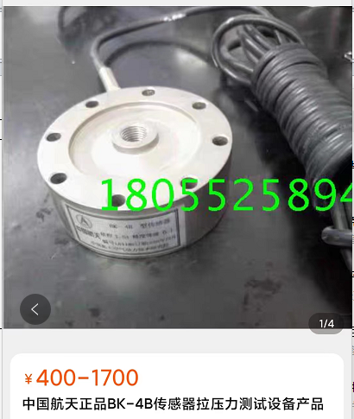
2 | 空调制冷剂氟 | R404A | 桶 | 1 |  | https://item.m.jd.com/product/10042522199355.html?gx=RnE3xDZQOzPey9RP--twXpKx2Lz55Cg6T9kQ&ad_od=share&utm_source=androidapp&utm_medium=appshare&utm_campaign=t_335139774&utm_term=CopyURL | 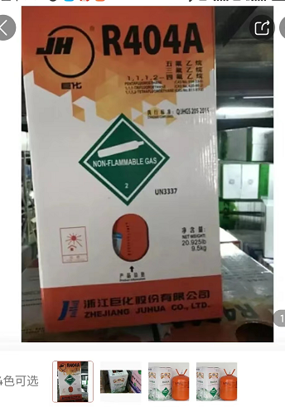
3 | 不锈钢内六角螺丝钉 |  | 个 | 20 | 10*80 | 【淘宝】https://m.tb.cn/h.fGA3V8M?tk=dekI2OSxZdy「304不锈钢内六角螺丝钉杯头螺栓圆柱头螺钉加长M1.4M3M4M5M6M8M14」 | 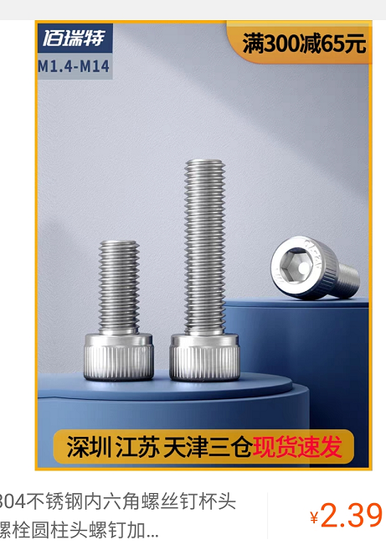
4 | 多功能螺丝刀组合套装 |  | 套 | 1 | 21合1标配（ | 【淘宝】https://m.tb.cn/h.fubQsBv?tk=Tuyx2legbh6「多功能螺丝刀组合套装工具家用电脑十字梅花起子小型万能高硬度」 点击链接直接打开 | 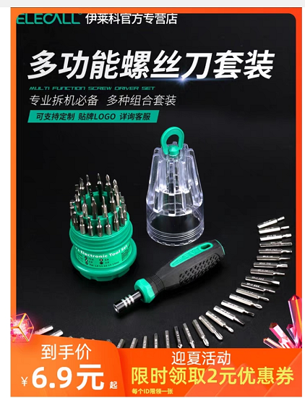
5 | 耳罩海绵 |  | 枚 | 60 |  | 【淘宝】https://m.tb.cn/h.fGIpWj6?tk=5cFf2O1T5NK「苏宁耳塞防噪音睡眠神器超级隔音降噪宿舍静睡觉专用耳罩海绵763」 点击链接直接打开 | 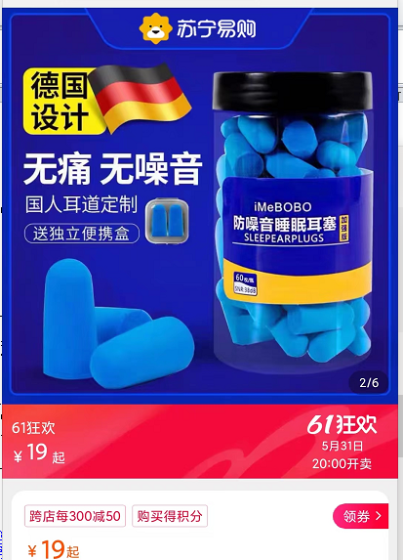
6 | 防滑垫 |  | 个 | 4 | 蓝色、厚度约2.8MM、0.9米 | https://item.m.jd.com/product/10031337731213.html?&utm_source=iosapp&utm_medium=appshare&utm_campaign=t_335139774&utm_term=CopyURL&ad_od=share&gx=RnFiwTRfOWaKndRP--tyXW4xjA81GIFIFtMm | 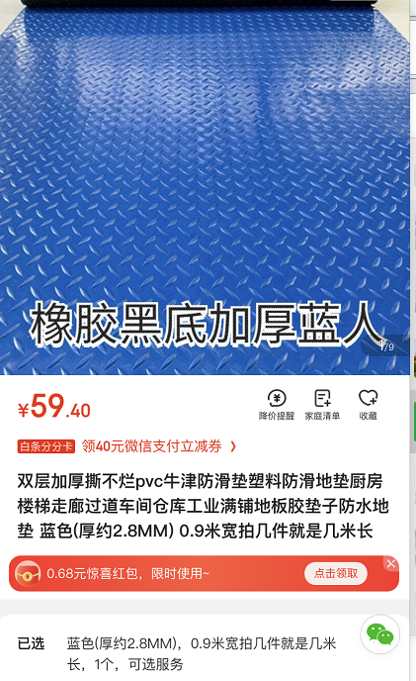
7 | 电磁铁 | 伊莱科 | 个 | 1 | ELE-P100/40,24V |  | 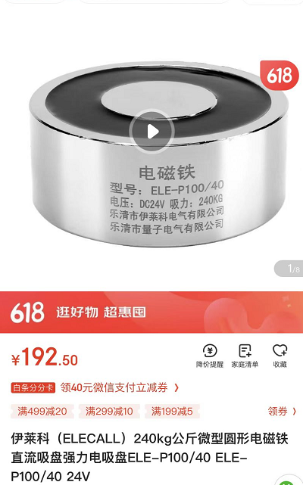
8 | 不锈钢加长吊环螺丝钉 | M10*80 | 个 | 5 |  |  | 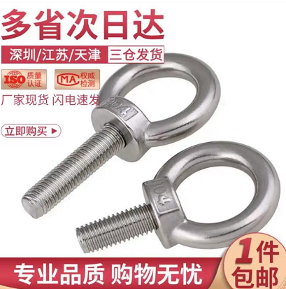
9 | 电动绞盘 | 12V 3000磅 | 个 | 1 |  |  | 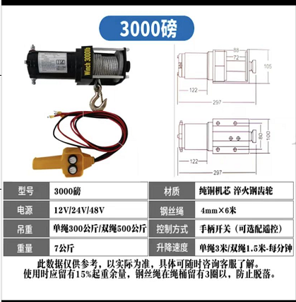
10 | 捆绑带 |  | 个 | 4 | 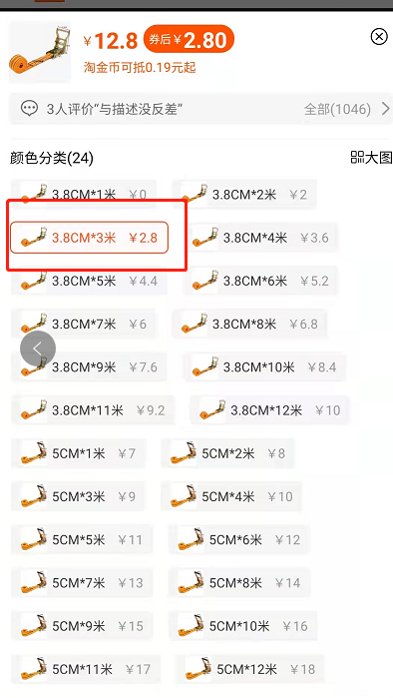 | 1.0！ZHM8XsEtmDp哈 https://m.tb.cn/h.f41Gnat?sm=8683a2 货物捆绑带货车拉紧器加厚耐磨丙纶绳收紧器紧绳器打包带绞绳器 | 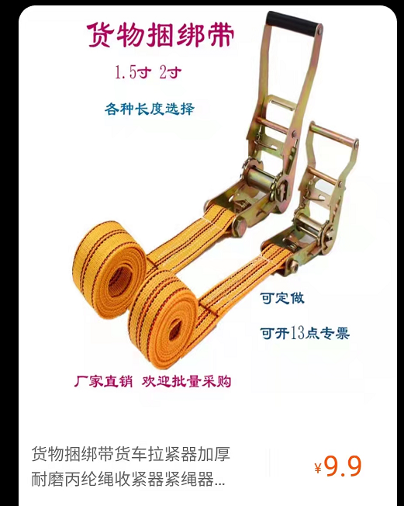
11 | 传感器 | PSD-200kgSJTT | 个 | 1 |  | 【淘宝】https://m.tb.cn/h.fGmdL5y?tk=Hy3Q2lE4SGo「美国世铨称重传感器 PSD-200kgSJTT，PSD-500kgSJTT，PSD-1tSJTT」 点击链接直接打开 | 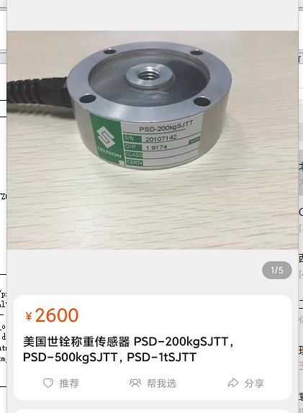
12 | 蒸馏水 |  | 桶 | 10 | 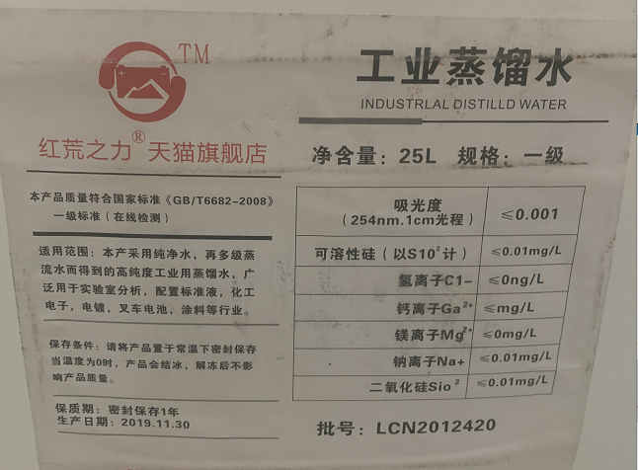 | 【淘宝】https://m.tb.cn/h.fu3mzSR?tk=waxF2OM4B2E「红荒之力工业蒸馏水去离子水实验室用超纯水叉车电池一级水25kg装」 点击链接直接打开 | 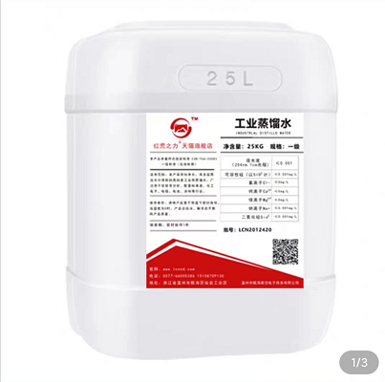
备注：临采类物资采购周期为10个工作日（自接收订单之日起） 联系人：王伟 联系方式：15831644411
申请人：邢焕 |  | 审核： |  |  |  | 批准：

Sheet2 (2)
项目编号：ZY1529
实验室采购申请表2022年第二季度

序号 | 零部件名称 | 品牌型号 | 单位 | 数量 | 技术要求 | 淘宝供应商 | 含税单价 | 含税总额 | 备注（图例） | 备注
1 | 传感器 | BK-4B | 个 | 2 | 200KG | 蚌埠大和电器有限公司 | 1017 | 2034 |  | 设备用传感器，着急使用，建议财务直接从淘宝付款，链接直接发出纳付款
2 | 传感器 | PSD-200kgSJTT | 个 | 1 | 200KG | 江西宏迪贸易有限公司 | 2600 | 2600

 | 编制/日期 |  |  |  |  | 审核/日期 |  |  | 批准/日期

